2021_09_data
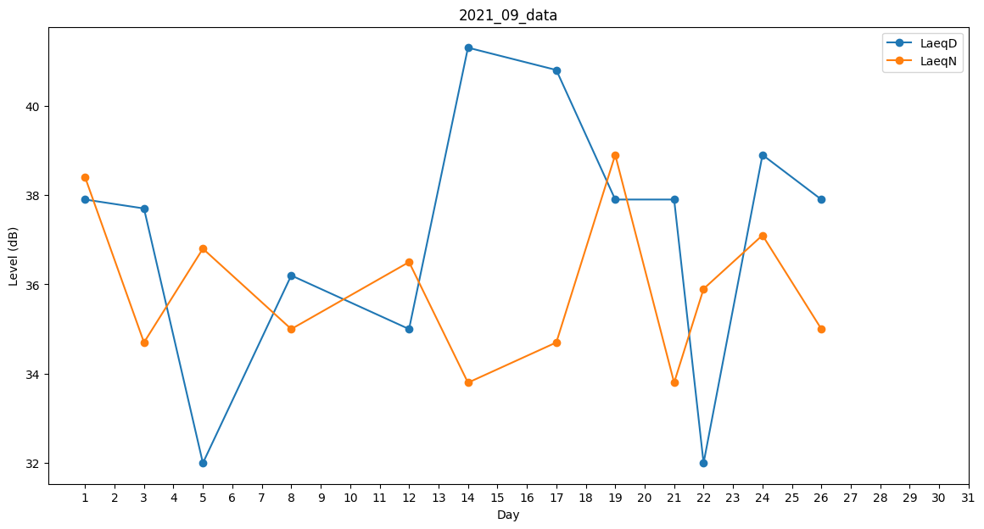
Day | LaeqD | LaeqN
1 | 37.9 | 38.4
2 | 36.6 | 0
3 | 37.7 | 34.7
4 | 39.4 | 0
5 | 32 | 36.8
6 | 0 | 0
7 | 35.1 | 0
8 | 36.2 | 35
9 | 0 | 0
10 | 0 | 0
11 | 0 | 33.3
12 | 35 | 36.5
13 | 37.7 | 0
14 | 41.3 | 33.8
15 | 0 | 0
16 | 41.9 | 0
17 | 40.8 | 34.7
18 | 41.7 | 0
19 | 37.9 | 38.9
20 | 37.7 | 0
21 | 37.9 | 33.8
22 | 32 | 35.9
23 | 37.8 | 0
24 | 38.9 | 37.1
25 | 37.1 | 0
26 | 37.9 | 35
27 | 0 | 0
28 | 0 | 0
29 | 0 | 0
30 | 37.8 | 0

